別紙様式
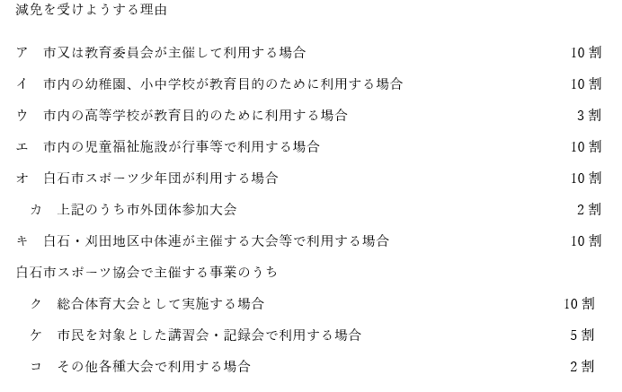
別紙（様式2関係）
 |  | 申 請 日 年 月 日

 |  | 団 体 名

番号 | 大会名 | 使用日時 | 減免事由 | 減免率

